Sheet1
smiles | ROMol | inchikey | er. | RT | ΔΔG.expt.
c1ccccc1C(=O)C | 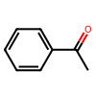 | KWOLFJPFCHCOCG-UHFFFAOYSA-N | 1.75 | 0.5475485 | 2.205470309
c1ccccc1C(=O)CC | 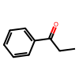 | KRIOVPPHQSLHCZ-UHFFFAOYSA-N | 1.65 | 0.5236685 | 2.1406297111
ClCC(=O)c1ccccc1 | 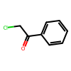 | IMACFCSSMIZSPP-UHFFFAOYSA-N | 97.65 | 0.6072485 | -2.2631995709
CC(C)(C)C(=O)C | 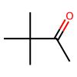 | PJGSXYOJTGTZAV-UHFFFAOYSA-N | 1.35 | 0.5236685 | 2.2473095639
c12ccccc1CCCC2(=O) | 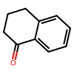 | XHLHPRDBBAGVEG-UHFFFAOYSA-N | 7 | 0.5137185 | 1.3288301698
C1CCCCC1C(=O)C |  | RIFKADJTWUGDOV-UHFFFAOYSA-N | 8 | 0.5236685 | 1.2789802085
O=C1C(Br)=CCCC1 | 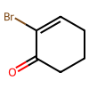 | KYNHSQQWQIIFTG-UHFFFAOYSA-N | 4.5 | 0.5893385 | 1.8004579071
O=C(C1=CC=C(C=C(OC)C=C2)C2=C1)C | 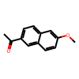 | GGWCZBGAIGGTDA-UHFFFAOYSA-N | 1.2 | 0.5893385 | 2.5994401399
C(=O)(c1ccccc1)CCC(=O)OC | 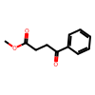 | XVRCVKWYKYJEIG-UHFFFAOYSA-N | 3 | 0.5435685 | 1.8894977507
C(=O)(c1ccccc1)CCCC(=O)OC | 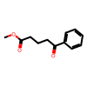 | GRIWFUFDJOESIC-UHFFFAOYSA-N | 1.65 | 0.5435685 | 2.2219760805
C(=O)(c1ccc(OC)c(OC)c1)CCC(=O)OC | 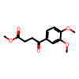 | RUENABICCRWAEK-UHFFFAOYSA-N | 2.5 | 0.5435685 | 1.9913967086
O=C(/C=C/[C@@H]1[C@@H](C2)[C@@H](OC2=O)C[C@H]1OC(C3=CC=C(C4=CC=CC=C4)C=C3)=O)CCCCC | 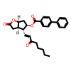 | KVAPQSSLLZXBHI-LMXHIZBGSA-N | 9 | 0.5893385 | 1.3635141387
C(=O)(c1ccc(F)cc1)C | 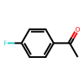 | ZDPAWHACYDRYIW-UHFFFAOYSA-N | 1.5 | 0.5037685 | 2.1080653529
C(=O)(c1ccc(OC)cc1)C | 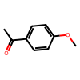 | NTPLXRHDUXRPNE-UHFFFAOYSA-N | 0.5 | 0.5037685 | 2.6666002316
C(=O)(c1ccccc1)Cc2ccccc2 | 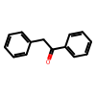 | OTKCEEWUXHVZQI-UHFFFAOYSA-N | 1.4 | 0.5037685 | 2.1433329689
C1(=O)c2ccccc2CC1 | 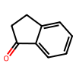 | QNXSIUBBGPHDDE-UHFFFAOYSA-N | 1.1 | 0.5037685 | 2.2663532537
C1(=O)c2ccccc2CCCC1 | 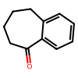 | KWHUHTFXMNQHAA-UHFFFAOYSA-N | 0.5 | 0.5037685 | 2.6666002316
O=C(C1=C2SC=C1)CC([H])S2(=O)=O | 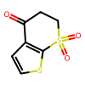 | QFQIXUPQDKOJMH-UHFFFAOYSA-N | 1 | 0.5037685 | 2.3148766342
O=C(C1=C2SC=C1)CC(C)S2(=O)=O | 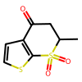 | LQUUXMUPBQBKHA-UHFFFAOYSA-N | 0.9 | 0.5037685 | 2.3684625434
C(=O)(c1c(OC)cccc1)C | 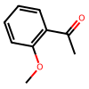 | DWPLEOPKBWNPQV-UHFFFAOYSA-N | 3 | 0.5435685 | 1.8894977507
C(=O)(c1c(Oc2ccccc2)cccc1)C | 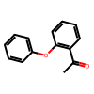 | KPBCVVSDGJBODL-UHFFFAOYSA-N | 2.5 | 0.5435685 | 1.9913967086
C(=O)(c1c(OC)c(OC)ccc1)C | 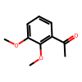 | FODUVZQSLRHUMC-UHFFFAOYSA-N | 1.5 | 0.5435685 | 2.2746120922
C(=O)(c1c(Oc2ccccc2)c(OC)ccc1)C | 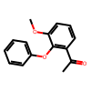 | CLEOFCSYMMMFEG-UHFFFAOYSA-N | 2.5 | 0.5435685 | 1.9913967086
C(=O)(c1ccc(Br)cc1)CCC(=C(C)O2)N=C2c1ccccc1 | 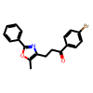 | BNHWVVZKIRGNQP-UHFFFAOYSA-N | 3 | 0.5893385 | 2.0485987877
O=C(C1=NC=CC=C1)C | 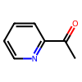 | AJKVQEKCUACUMD-UHFFFAOYSA-N | 36 | 0.5893385 | 0.33908424211
O=C(C1=CN=CC=C1)C | 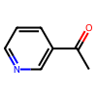 | WEGYGNROSJDEIW-UHFFFAOYSA-N | 24.5 | 0.5893385 | 0.66327663635
O=C(C1=CC=NC=C1)C | 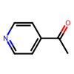 | WMQUKDQWMMOHSA-UHFFFAOYSA-N | 24 | 0.5893385 | 0.67931841337
C1(=O)c2cc(Cl)cnc2CCC1 | 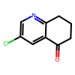 | RKZNIWFFGNBOLH-UHFFFAOYSA-N | 30 | 0.5893385 | 0.49934525009
C(=O)(c1cc(Cl)c(Cl)cc1)CCN(C)C | 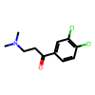 | LZXMNZWXKWSYMY-UHFFFAOYSA-N | 5 | 0.5893385 | 1.7352712513
O=C1c2ccccc2OCC1 | 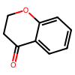 | MSTDXOZUKAQDRL-UHFFFAOYSA-N | 2 | 0.5893385 | 2.2935995368
O=C1c2ccccc2SCC1 | 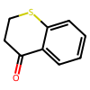 | CVQSWZMJOGOPAV-UHFFFAOYSA-N | 4 | 0.5893385 | 1.8729494773
C(=O)(c1ccc(C#N)cc1)C | 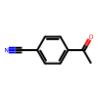 | NLPHXWGWBKZSJC-UHFFFAOYSA-N | 5 | 0.5893385 | 1.7352712513
C(=O)(C1=CC=CS1)C | 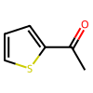 | WYJOVVXUZNRJQY-UHFFFAOYSA-N | 3 | 0.5893385 | 2.0485987877
C(=O)(CCCC#N)C | 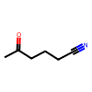 | AEVMBQIIZGKQRB-UHFFFAOYSA-N | 13 | 0.5893385 | 1.1203081849
CCCCC(C)=O | 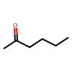 | QQZOPKMRPOGIEB-UHFFFAOYSA-N | 17 | 0.5893385 | 0.93447119317
C(=O)(C(c1ccccc1)(c2ccccc2)c3ccccc3)C | 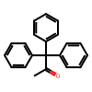 | LZIVBWLOLYCDAZ-UHFFFAOYSA-N | 1.5 | 0.7823685 | 3.2738925281
C(=O)(c1cc(Br)ccc1)C | 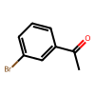 | JYAQYXOVOHJRCS-UHFFFAOYSA-N | 2 | 0.5893385 | 2.2935995368
C(=O)(c1cc(OC)ccc1)C | 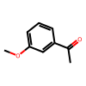 | BAYUSCHCCGXLAY-UHFFFAOYSA-N | 1.5 | 0.5893385 | 2.4661408424
C(=O)(c1cc2ccccc2cc1)C | 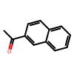 | XSAYZAUNJMRRIR-UHFFFAOYSA-N | 2 | 0.5893385 | 2.2935995368
O=C1C(CC(OC)OC)=CCC1 | 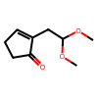 | JDVISUFZLXDPQJ-UHFFFAOYSA-N | 3.5 | 0.5634685 | 1.8689010739
O=C1C(Br)=CCC1 | 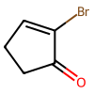 | WJZDXONSAPNKGB-UHFFFAOYSA-N | 5 | 0.5893385 | 1.7352712513
C2(=O)\C(=C\c1ccccc1)CCC2 | 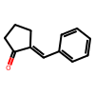 | ZFJFROHCPHULKY-PKNBQFBNSA-N | 3 | 0.5037685 | 1.7511490228
C2(=O)\C(=C\c1ccccc1)CCCC2 | 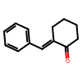 | VCDPHYIZVFJQCD-ZRDIBKRKSA-N | 4.5 | 0.5037685 | 1.5390373769
C2(=O)C(=C1CCCC1)CCC2 | 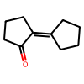 | NYSYNXRPXJZYFY-UHFFFAOYSA-N | 6.5 | 0.5037685 | 1.3431270509
C2(=O)\C(=C\C(C)C)CCC2 | 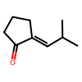 | GSSRLAIHCZNDAA-SOFGYWHQSA-N | 6 | 0.5037685 | 1.3861368173
C2(=O)\C(=C\CCCCCCC)CCC2 | 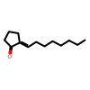 | WWHQKPBWGGRGPU-FMIVXFBMSA-N | 3 | 0.5037685 | 1.7511490228
C1(=O)C2=CCCC(=O)N2CC1 | 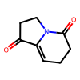 | XLLDMGPEOCTHPV-UHFFFAOYSA-N | 6 | 0.5037685 | 1.3861368173
C1(=O)C2=CCCCC(=O)N2CC1 | 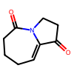 | ZMOYCFVCHCPLPQ-UHFFFAOYSA-N | 0.5 | 0.5037685 | 2.6666002316
O=C(/C=C/[Si](C)(C)C)CCCC(=O)OC | 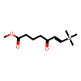 | LFNMSXWYDIUBCL-CMDGGOBGSA-N | 9.5 | 0.3883485 | 0.87536006345
C(=O)(/C([Sn](CCCC)(CCCC)CCCC)=C/C)C | 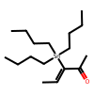 | LFNCBBKDWZYEGV-UHFFFAOYSA-N | 7.5 | 0.4938185 | 1.2406229948
C(=O)(/C=C([Sn](CCCC)(CCCC)CCCC)/C)C | 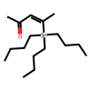 | JLFNSDNXBCWTJX-UHFFFAOYSA-N | 7.5 | 0.4689435 | 1.1781293924
O=C(C3=CCCC3)CC1=C(OC)C(C)=C2C(C(OC2)=O)=C1[Si](C(C)(C)C)(C)C |  | QNEZGBYRBDJSFT-UHFFFAOYSA-N | 97.25 | 0.4838685 | -1.7253222028
c1ccccc1C#CC(=O)C |  | UPEUQDJSUFHFQP-UHFFFAOYSA-N | 85.5 | 0.4838685 | -0.85856065028
O=C(C#CC1=CC=CC=C1)CC |  | XAJIQJSLJKBJTP-UHFFFAOYSA-N | 94 | 0.4838685 | -1.3313812646
O=C(C#CC1=CC=CC=C1)CCCCCC |  | BXYHYUVKQUDMJD-UHFFFAOYSA-N | 94 | 0.4838685 | -1.3313812646
O=C(C#CC1=CC=CC=C1)C(C)C |  | AOOHPXMHKBITKB-UHFFFAOYSA-N | 97 | 0.4838685 | -1.6819746589
O=C(C#CC1=CC=CC=C1)C2CCCCC2 |  | PFIKCDNZZJYSMK-UHFFFAOYSA-N | 98 | 0.4838685 | -1.8831292499
O=C(C#C)CCCCCCC |  | UWEKKSOZSXKQOQ-UHFFFAOYSA-N | 97.5 | 0.4838685 | -1.7726820784
O=C(C#C)C1CCCCC1 |  | VRZSUVFVIIVLPV-UHFFFAOYSA-N | 99 | 0.4838685 | -2.2234337492
C(=O)(C#C[Si](C(C)C)(C(C)C)C(C)C)C1CCCC1 |  | ZIYSZFYWPCGPSV-UHFFFAOYSA-N | 20 | 0.3883485 | 0.5383653357
O=C(C[C@H](C)C[C@H](C)C[C@H](C)CC)C |  | BTJCLODZUWAGCT-IJLUTSLNSA-N | 15 | 0.5893385 | 1.0222671841
C(=O)(CBr)c1ccccc1 |  | LIGACIXOYTUXAW-UHFFFAOYSA-N | 5 | 0.5833685 | 1.7176929506
C(=O)(C(C)C)C |  | SYBYTAAJFKOIEJ-UHFFFAOYSA-N | 4.5 | 0.5833685 | 1.7822192655
C(=O)(Cc1cc(OC)c(OC)cc1)CCC#N |  | GXZFYGUVEASINK-UHFFFAOYSA-N | 90 | 0.5137185 | -1.128754914
C(=O)(Cc1ccccc1)CCC#N |  | KPSSMLYCXJOPIC-UHFFFAOYSA-N | 88 | 0.5435685 | -1.083022276
C(=O)(CCC#N)CCCCCCC |  | GZIWJHBDNOWQPD-UHFFFAOYSA-N | 37 | 0.5833685 | 0.31047852431
O=C3C(c1ccccc1)(c2ccccc2)CCC3 |  | CBOPQVXWIKRPKD-UHFFFAOYSA-N | 4 | 0.6231685 | 1.9804630384
C(=O)(CBr)c1ccc(OCc2ccccc2)c(C(=O)OC)c1 |  | AKWQRVIQUREMOK-UHFFFAOYSA-N | 3 | 0.5893385 | 2.0485987877
C(=O)(c1ccccc1)CCCl |  | KTJRGPZVSKWRTJ-UHFFFAOYSA-N | 3 | 0.5435685 | 1.8894977507
C(=O)(c1cc(O)ccc1)CCc4c(C(=O)OC)cc(Cl)cc4 |  | IAXURBZPMKDPNW-UHFFFAOYSA-N | 5 | 0.5435685 | 1.6005042792
O=C1Cc2ccc(Br)cc2CC1 |  | BYHKDUFPSJWJDI-UHFFFAOYSA-N | 40 | 0.5077485 | 0.20587430044
O=C(C1=CC(NS(=O)(C)=O)=CC=C1O5)CC25CCN([C@H]3CCC(C=C(C#N)C=C4)=C4C3)CC2 |  | IQLSBKXSEGGVPO-NRFANRHFSA-N | 5 | 0.5077485 | 1.495034475
O=C1c2ccccc2OC3(CCCCC3)C1 |  | DBQLMDVZSFDTRL-UHFFFAOYSA-N | 3.5 | 0.5137185 | 1.7038912669
O=C1c2ccccc2OC(C)(C)C1 |  | DUTNTKTZIQAPGA-UHFFFAOYSA-N | 4.5 | 0.5137185 | 1.569435113
C(=O)(c1ccc(OC)c(OC)c1)C |  | IQZLUWLMQNGTIW-UHFFFAOYSA-N | 6 | 0.5037685 | 1.3861368173
C(=O)(c1ccc(OC(=O)C)c(OC)c1)C |  | GCVAEUQDYWOLCF-UHFFFAOYSA-N | 2.5 | 0.5037685 | 1.8455869551
O=C1C(C)=C(C=C)C(C)(C)CC1 |  | FFZLOJDYTNKOCQ-UHFFFAOYSA-N | 5 | 0.6132185 | 1.8055844541
O=C1C(C)=C(C(C)(CC1)C)C(OC(OCC)=O)=C |  | HHZPPLBLSSEAQT-UHFFFAOYSA-N | 3.5 | 0.6132185 | 2.0339108809
O=C1C(C)=CC(C)(C)CC1 |  | VIBRIVSJBYFUNF-UHFFFAOYSA-N | 2.1 | 0.5893385 | 2.2642439417
O=C1C(C)=C(C)C(C)(C)C2(OCCO2)C1 |  | DYDIPHUIKMUOHD-UHFFFAOYSA-N | 1 | 0.5893385 | 2.7080810398
O=C1C(N2CC1)=CC[C@H](NCC(C3=CC=CC=C3)=O)C2=O |  | BIKUDACTGROEDI-LBPRGKRZSA-N | 2.5 | 0.5037685 | 1.8455869551
O=C(/C(CO[Si](C)(C)C(C)(C)C)=C/[C@H]1C([C@@H](C)CO[Si](C(C)(C)C)(C(C)(C)C)C2=CC=CC=C2)[C@@H](C)CCC1)[C@H](CC/C=C\CC[C@]3([H])CC[C@@]([H])([C@H](OC)C)O3)C |  | BPHUCJWRLRHYGG-ZPZUCQGWSA-N | 2 | 0.4838685 | 1.8831292499
O=C(/C=C/CCN(Cc1ccccc1)C(=O)OC(C)(C)C)C |  | WZKYHMLYRCUVKI-CSKARUKUSA-N | 9.5 | 0.3883485 | 0.87536006345

